Sheet1
BÁO CÁO HIỆN TRẠNG ĐỘ CAO LINH KIỆN MI
MODEL | STT | NGÀY | LINH KIỆN | ĐỘ CAO TÍNH TỪ MẶT PCB | TÌNH TRẠNG FIXTURE | ẢNH THỰC TẾ | ĐÁNH GIÁ | GHI CHÚ
GOKEY PANEL | 1 | 17/09/2026 | Giắc cắm | 6mm
 | 2 | 17/09/2026 | Công tắc xoay | 15mm
 | 3 | 17/09/2026 | Công tắc gạt | 18mm
 | 4 | 17/09/2026 | Giắc cắm cáp | 3mm

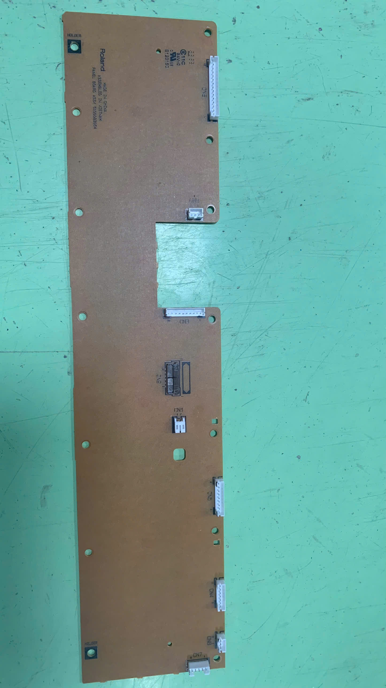
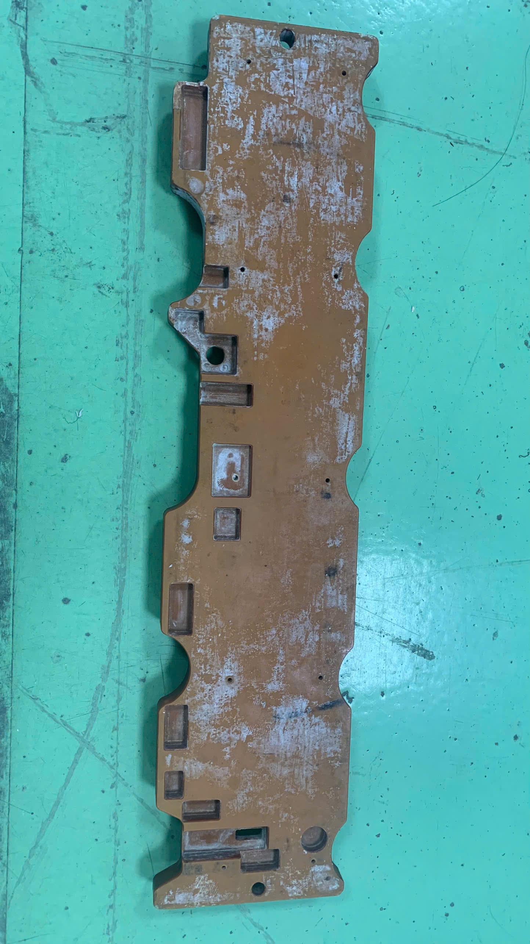

6mm
6mm
6mm
6mm
6mm
6mm

6mm
3mm
5mm

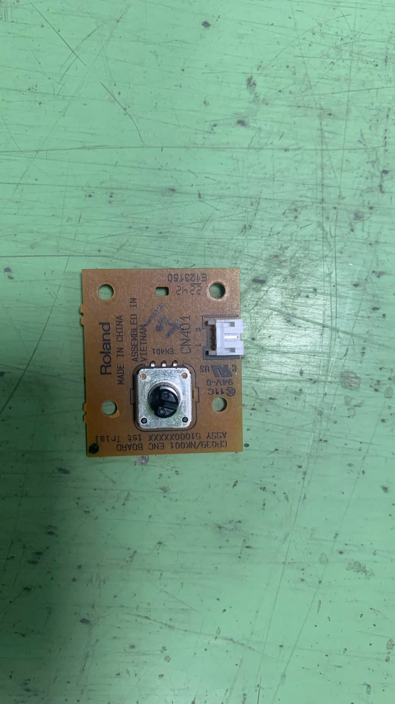
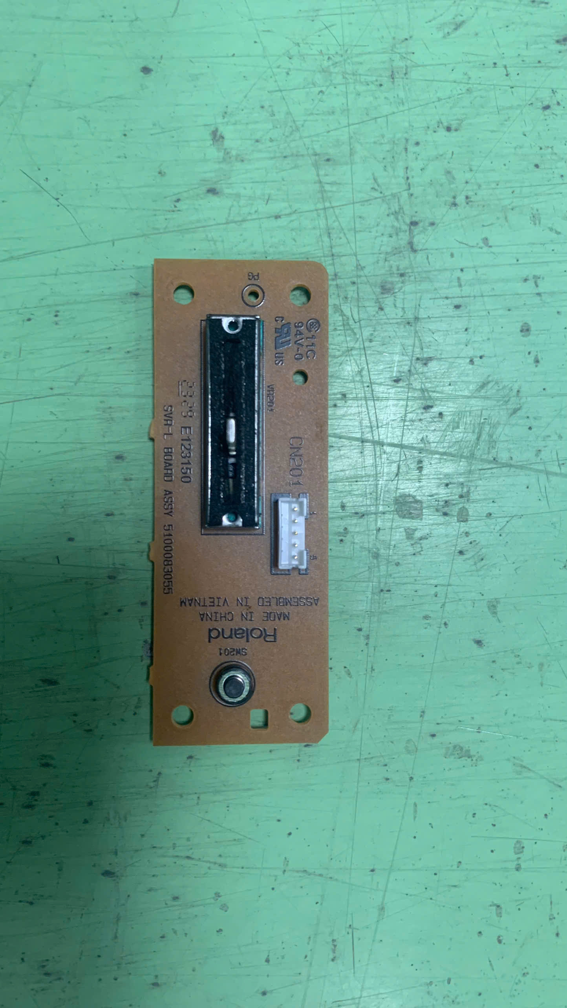

6mm

6mm
6mm

18mm
5mm

